静摩擦
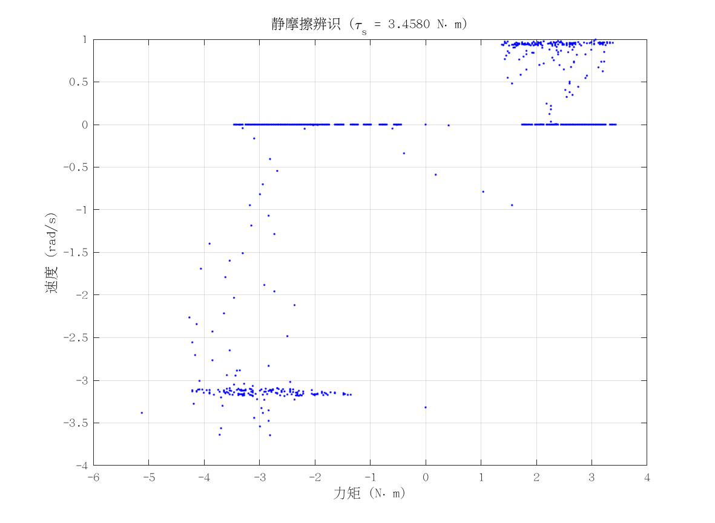
项目 | 值 | 单位/备注
电机型号 | 因克斯EC-A10020-P2-72V
力矩系数 K_tau | 2.6 | N·m/A
静摩擦 τ_s | 3.458 | N·m（电流扫描静止段）
数据文件 | scan_current_serial_20260310_164327.csv
附图 | 见右侧

动摩擦
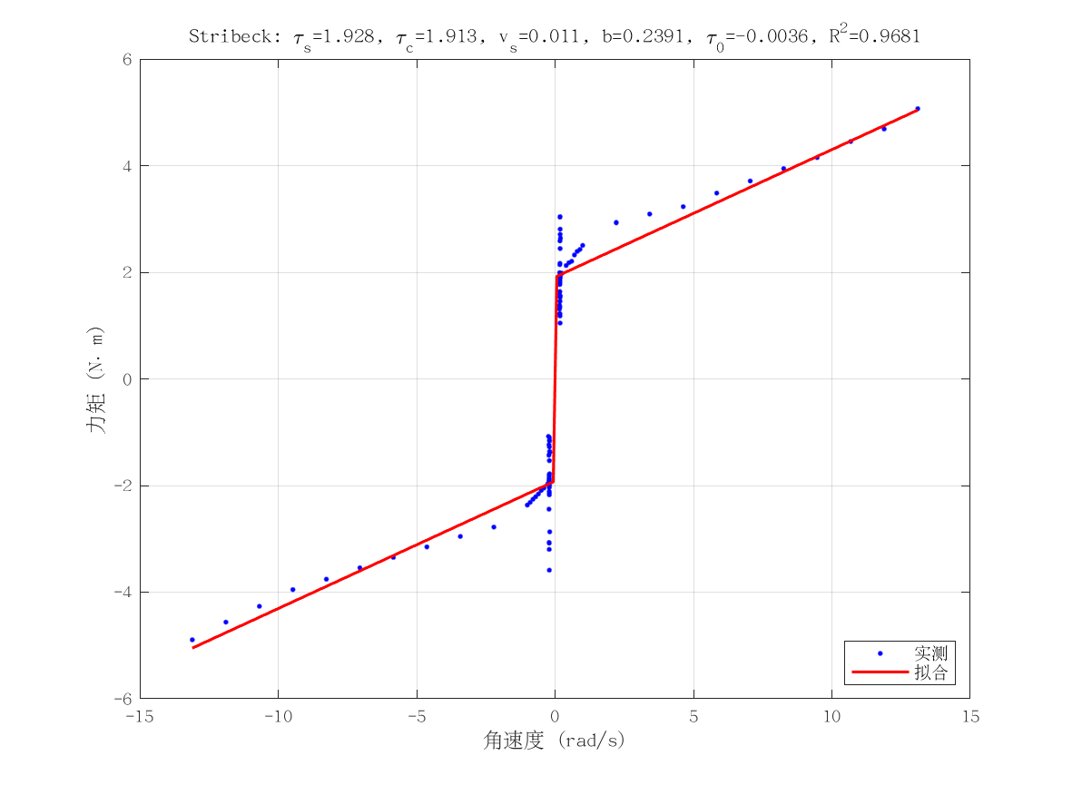
项目 | 值 | 单位/备注
电机型号 | 因克斯EC-A10020-P2-72V
摩擦模型 | stribeck_viscous
静摩擦 τ_s（代入） | 3.458 | N·m
τ_c | 1.912654359 | N·m
v_s | 0.011277658986 | rad/s
b | 0.23912964215 | N·m·s/rad
τ_0 | -0.0035779357155 | N·m
摩擦拟合 R² | 0.96811218178
摩擦拟合 RMSE | 0.42550656445 | N·m
有效样本数 nUsed | 136
附图 | 见右侧

转动惯量
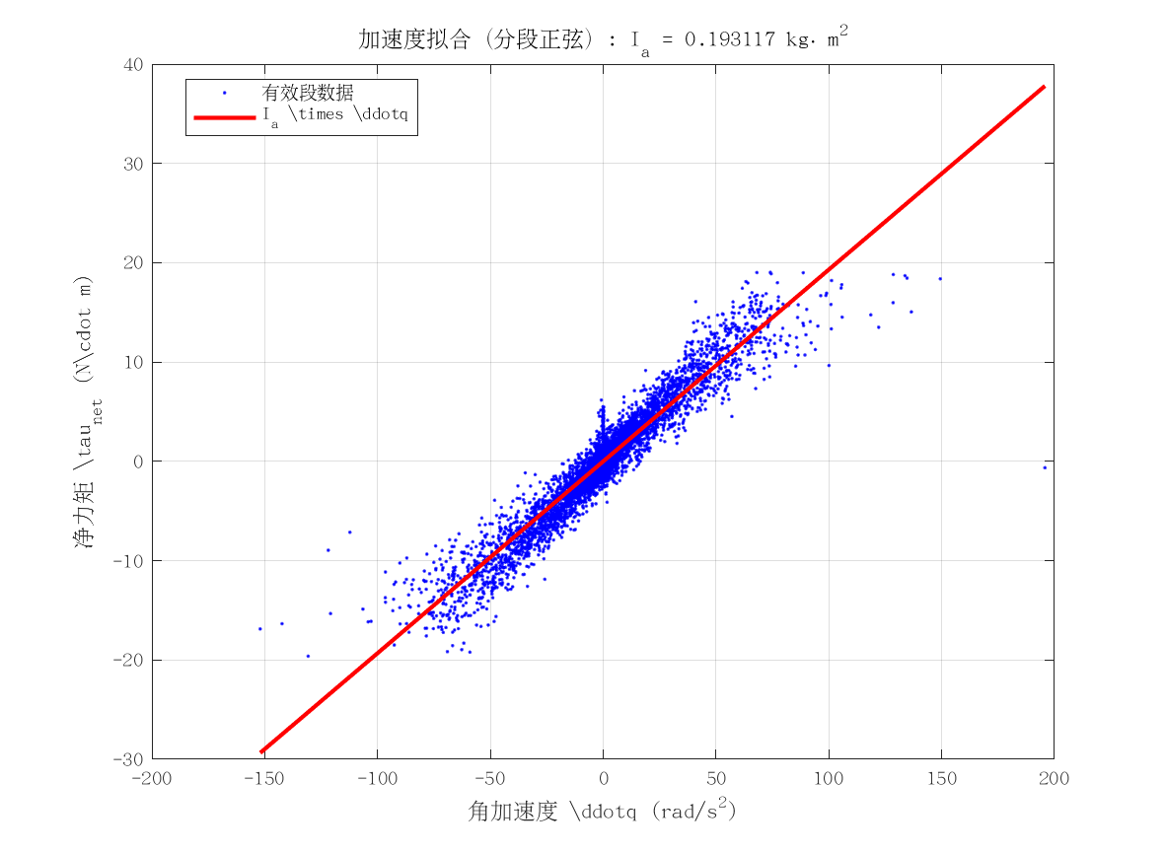
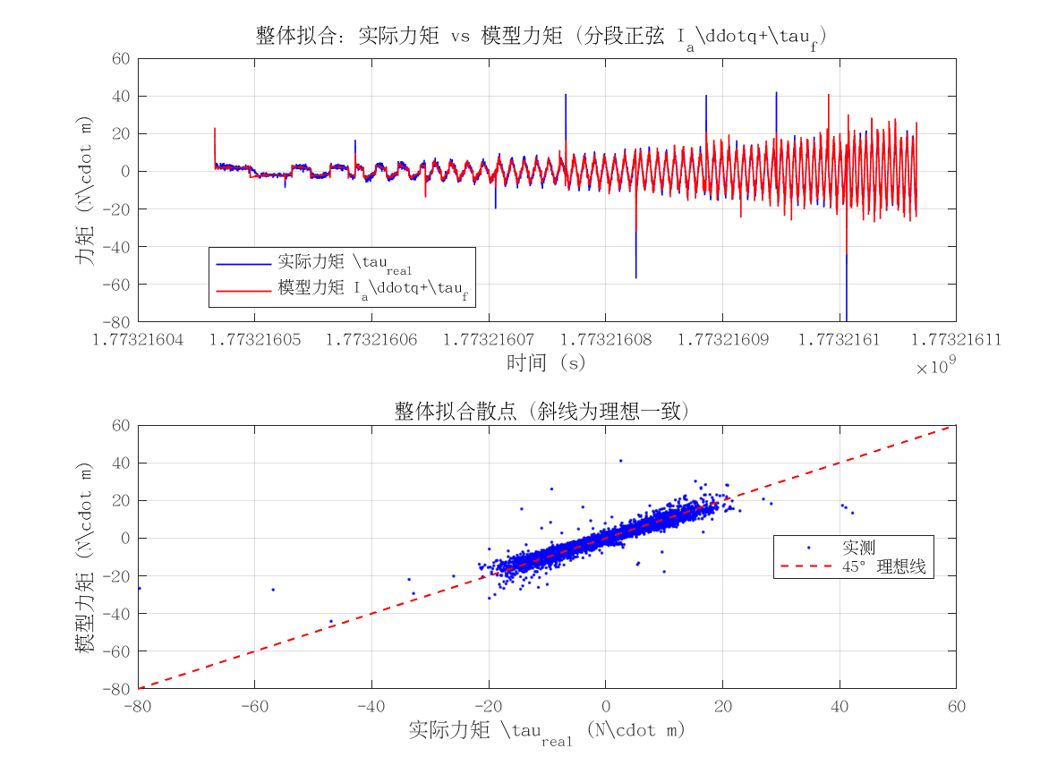
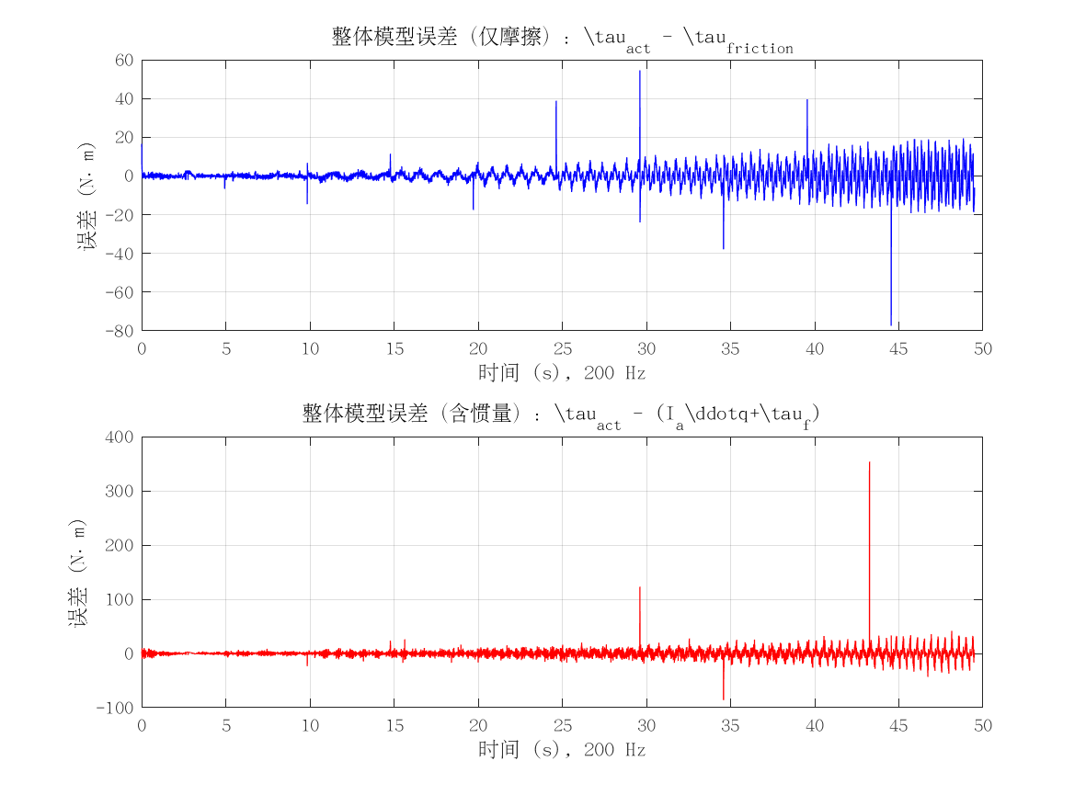
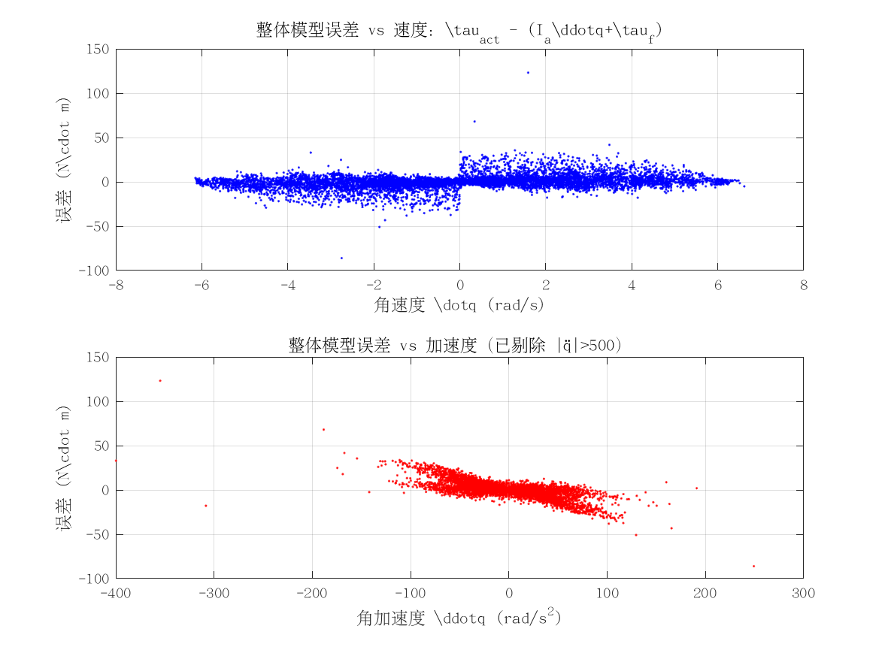

项目 | 值 | 单位/备注
电机型号 | 因克斯EC-A10020-P2-72V
转动惯量 I_a | 0.19311673271 | kg·m²
惯量拟合 R² | 0.84087979492
整体拟合 RMSE | 7.1199305102 | N·m
整体拟合 R² | -0.19015601869
附图 | 见下方

